Hoja1
Caso de uso: Loguear | Historias de usuario: HU6 |  | Caso de uso: Lector de huella | Historias de usuario: HU1

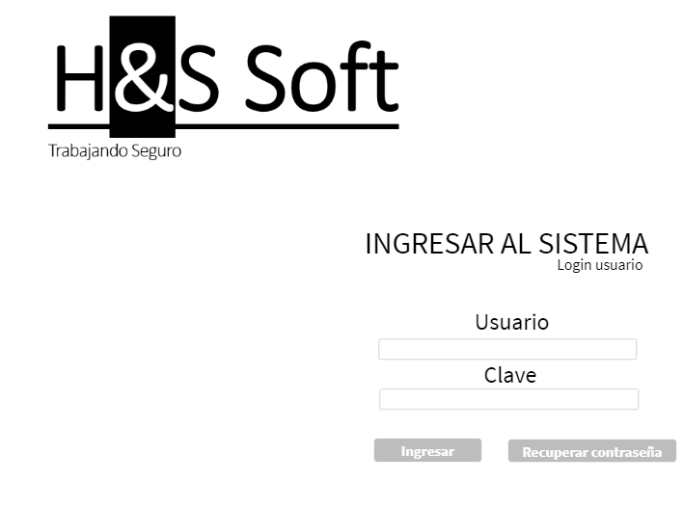 | Actor:Usuario | Depende de: | 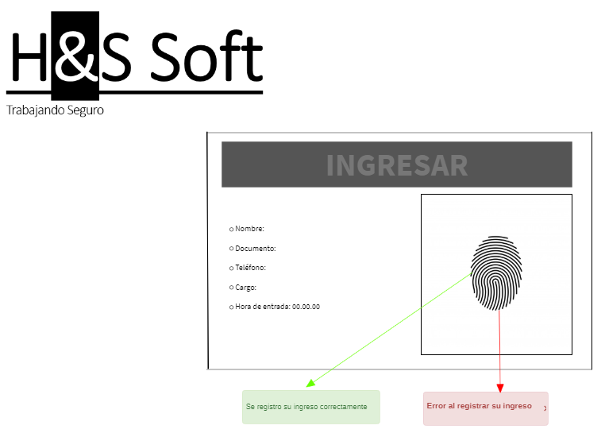 | Actor: Usuario | Depende de:

 | Descripcion: El usuario deberá ingresar su usuario y contraseña para logearse y tener sus permisos. |  |  | Descripcion: El lector de huellas debe tomar el registro de entrada al área de trabajo y hacer el registro en la base de datos.

 | Criterios de aceptación: El usuario tendra que llenar un formulario de login para poder ingresar al sistema. 1. Crear una tabla en la base de datos que usuario y contraseña. 2. Diseñar el login en el sitio web. 3. Enlazar la base de datos con el login. |  |  | Criterios de aceptación: El lector de huellas debe mostrar la información del empleado en pantalla y un mensaje de registro exitoso o mensaje de error.

Caso de uso: Daños de implementos | Historias de usuario: HU19 |  | Caso de uso: Ver implemetos de seguridad | Historias de usuario: HU2

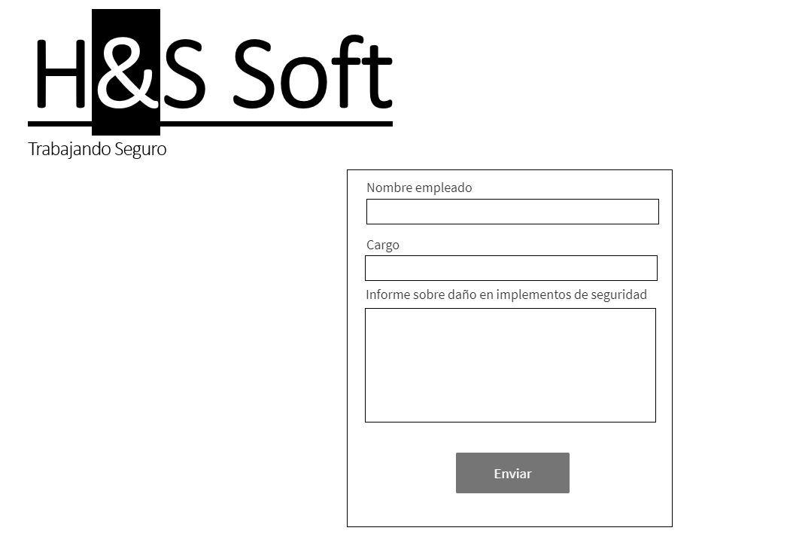 | Actor: Usuario | Depende de: | 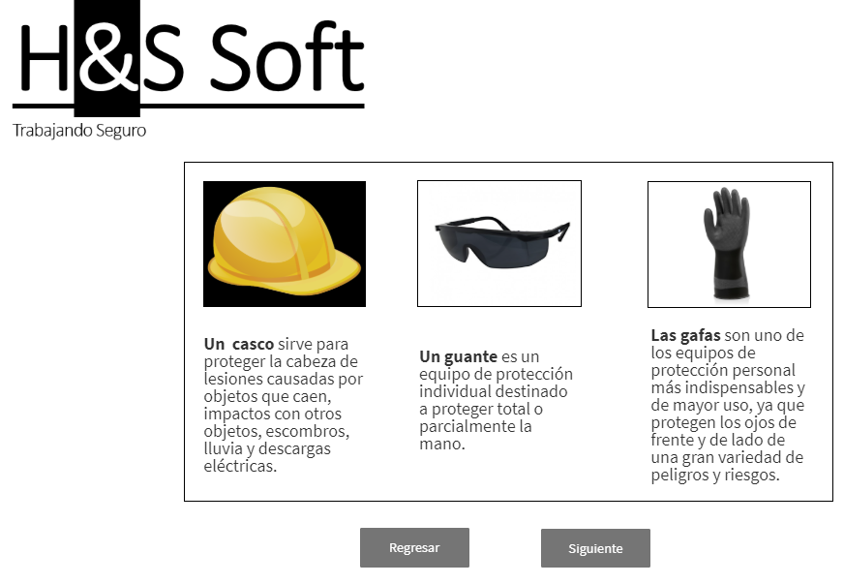 | Actor: Usuario | Depende de:

 | Descripcion: EL usuario tendra una interfaz para reportar daños en los implementos de seguridad. |  |  | Descripcion: El botón debe estar en la página principal y desplegar lista de elementos de seguridad que incluya imagen y descripción.

 | Criterios de aceptación: El usuario podrá enviar una notificación reportando el daño de su implemento de seguridad. |  |  | Criterios de aceptación: El usario visualizara información sobre los implementos de seguridad obligatorios establecidos por el administrador.

Caso de uso: Alerta de estado | Historias de usuario: HU10 |  | Caso de uso: Ver información de dotaciones | Historias de usuario: HU7

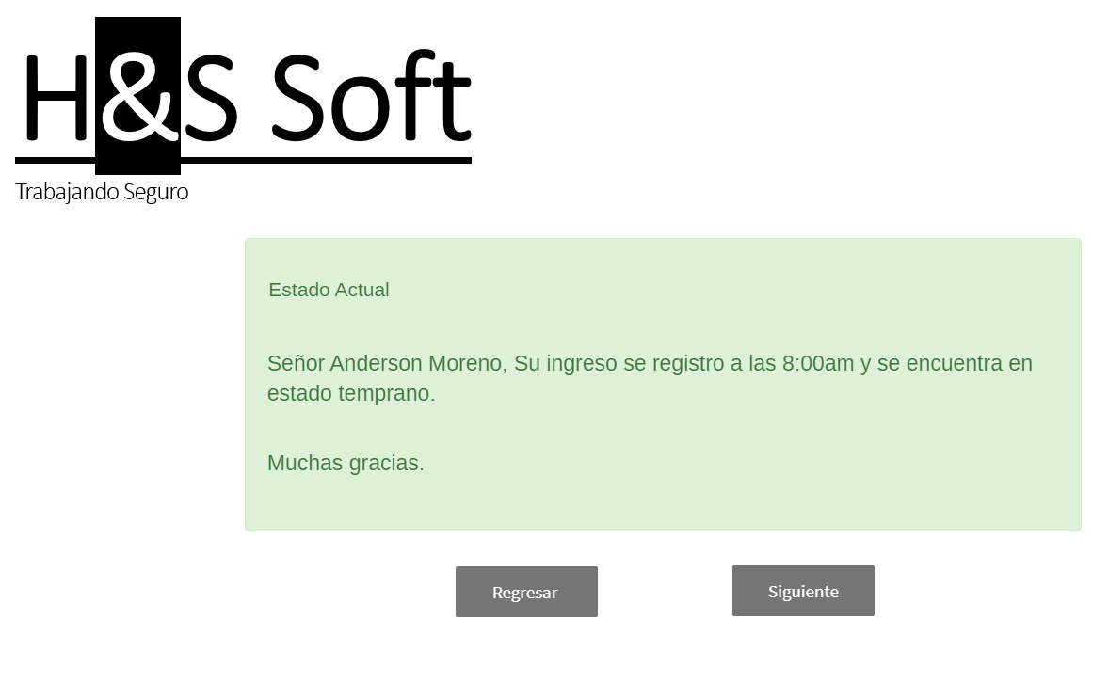 | Actor: Usuario | Depende de: | 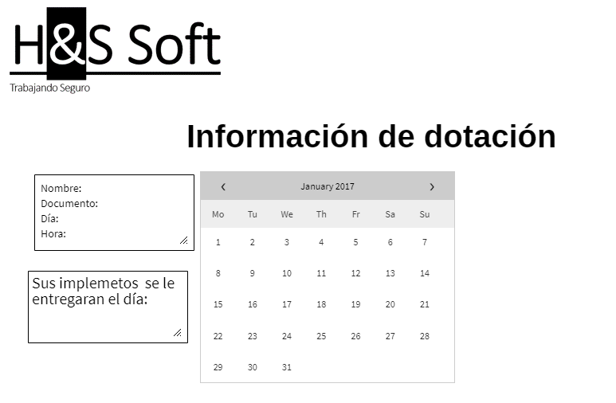 | Actor: Usuario | Depende de:

 | Descripcion: La alerta debe mostrar en pantalla el estado actual del usuario, decirle si llego temprano o tarde. |  |  | Descripcion: La alerta debe tener los días y horarios en los que se hace la entrega de dotaciones a cada empleado.

 | Criterios de aceptación: Cada usuario al momento de realizar una nueva llegada recibirá una alerta sobre el estado actual en el que se encuentra, ya sea temprano o tarde. |  |  | Criterios de aceptación: Cada usuario recibirá una notificación indicando las fechas y horarios establecidos por el administrador para la entrega de implementos de seguridad.

Caso de uso: Cerrar sesión | Historias de usuario: HU17 |  | Caso de uso: Registrar salida lector de huella | Historias de usuario: HU11

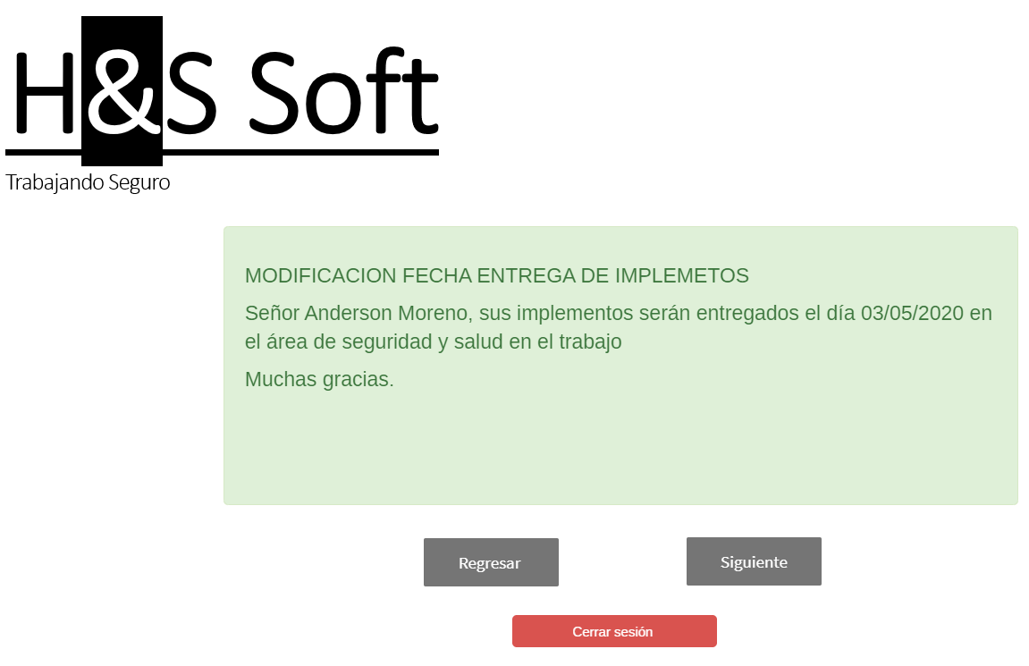 | Actor: Usuario | Depende de: | 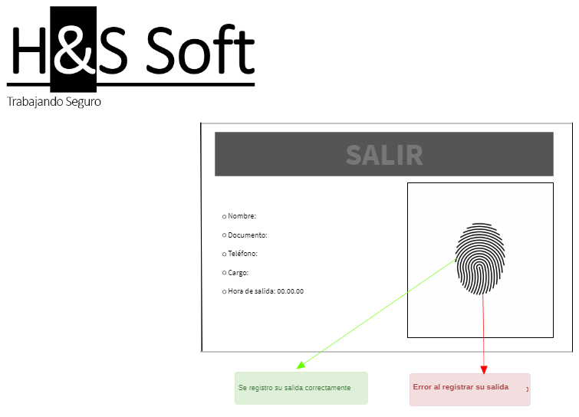 | Actor: Usuario | Depende de:

 | Descripcion: El usuario podra cerrar sesión mediante un botón. |  |  | Descripcion:El lector de huellas debe tomar el registro de salida al área de trabajo y hacer el registro en la base de datos.

 | Criterios de aceptación: El usuario podrá presionar un botón con la opción de cerrar la sesión en el sistema. |  |  | Criterios de aceptación: El lector de huellas debe mostrar la información del empleado en pantalla y un mensaje de registro exitoso o mensaje de error.

Caso de uso: Loguear | Historias de usuario: HU14 |  | Caso de uso: Modificar información | Historias de usuario: HU4

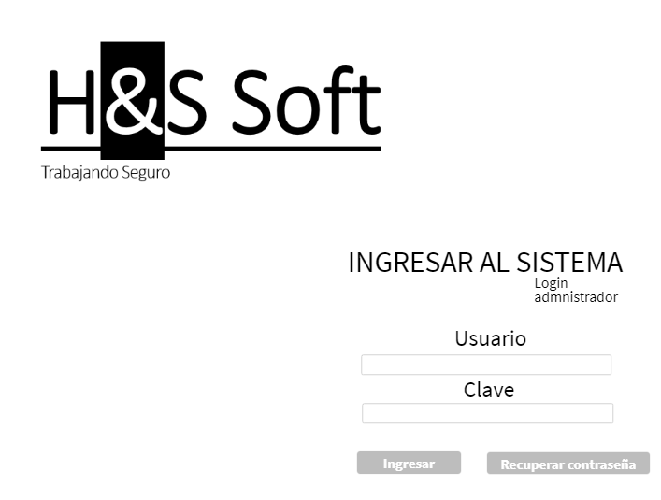 | Actor: Administrador | Depende de: | 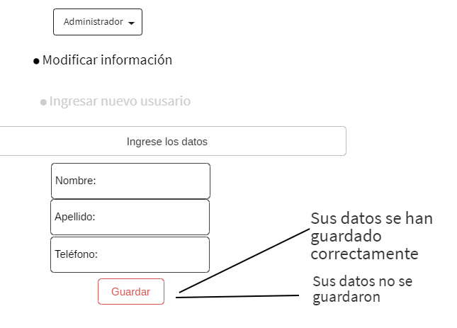 | Actor: Administrador | Depende de:

 | Descripción: El administrador deberá ingresar su usuario y contraseña para logearse y tener sus permisos. |  |  | Descripción: El rol de administrador tendrá permisos superiores a los de los empleados para poder crear, guardar, desactivar o leer registros de los empleados.

 | Criterios de aceptación: El administrador tendra que llenar un formulario de login para poder ingresar al sistema. 1. Crear tabla en la base de datos con login y contraseña. 2. Crear interfaz con formulario para el login. 3. Crear boton y enlazarlo con la consulta para que la ejecute al ser presionado.

 |  |  |  | Criterios de aceptación: La base de datos debe estar sujeta a modificaciones únicamente por el administrador que podrá crear, actualizar, desactivar y leer los registros de empleados. 1. Crear consultas para crear, modificar, guardar o desactivar registros en la base de datos. 2. Crear un boton de administrador que sirva para modificar la informacion.

Caso de uso: Ingresar nuevo ususario | Historias de usuario: HU9 |  | Caso de uso: Modificar elementos de seguridad | Historias de usuario: HU15

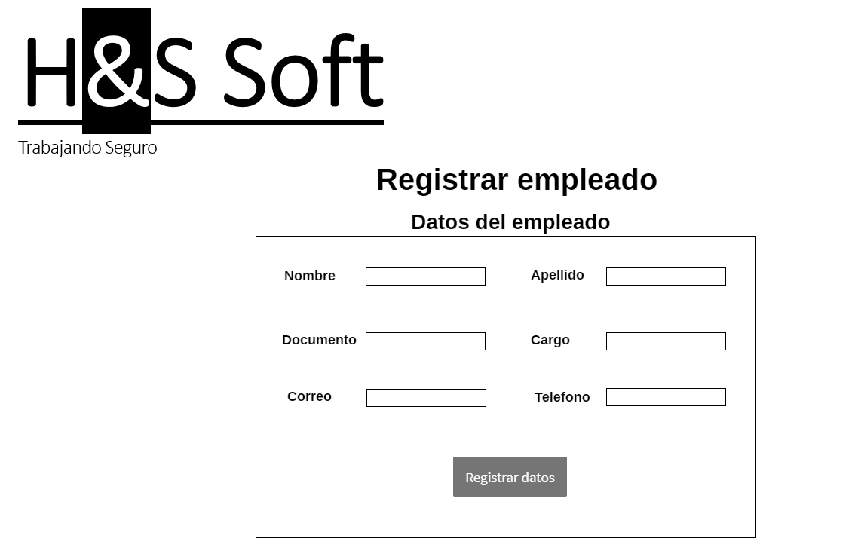 | Actor: Administrador | Depende de: | 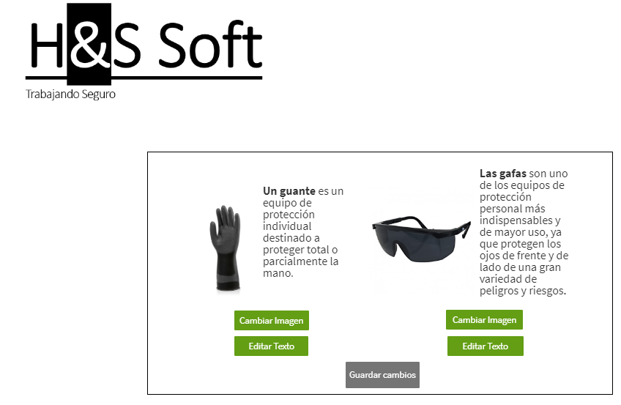 | Actor: Administrador | Depende de:

 | Descripción: El formulario debe pedir la información sobre el nuevo usuario que tendrá campos obligatorios y campos opcionales. |  |  | Descripción: El administrador tendrá una interfaz en la cual podrá modificar cada implemento de seguridad.

 | Criterios de aceptación: El formulario al ser llenado y enviado con la información del nuevo usuario tendrá que crear un nuevo registro en la base de datos y mostrar un mensaje de que fue registrado correctamente o de lo contrario mostrar error. 1. Crear un formulario que guarde la informacion ingresada en una tabla dentro de la base de datos. 2. Mostrar mensaje de registro exitoso o mensaje de error. |  |  | Criterios de aceptación: Tendrá que ingresar información sobre el implemento de seguridad que se encuentra modificando.

Caso de uso: Consultar registros de llegadas | Historias de usuario: HU8 |  | Caso de uso: cerras sesión | Historias de usuario: HU16

 | Actor: Administrador | Depende de: | 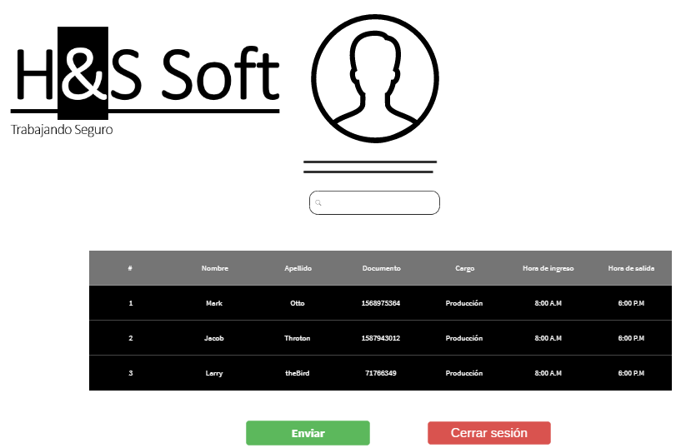 | Actor: Administrador | Depende de:

 | Descripción: El administrador tendrá la opción de buscar mediante un botón los registros de cada empleado por su documento o nombre. |  |  | Descripción:El administrador podra cerrar sesión mediante un botón.

 | Criterios de aceptación: El botón debe realizar una consulta interna en la base de datos y mostrar en pantalla los registros del usuario buscado por el administrador. |  |  | Criterios de aceptación: El administrador podrá presionar un botón con la opción de cerrar la sesión en el sistema

Caso de uso: Disponibilidad de implementos | Historias de usuario: HU18 |  | Caso de uso: Alerta de entrega de dotaciones | Historias de usuario: HU5

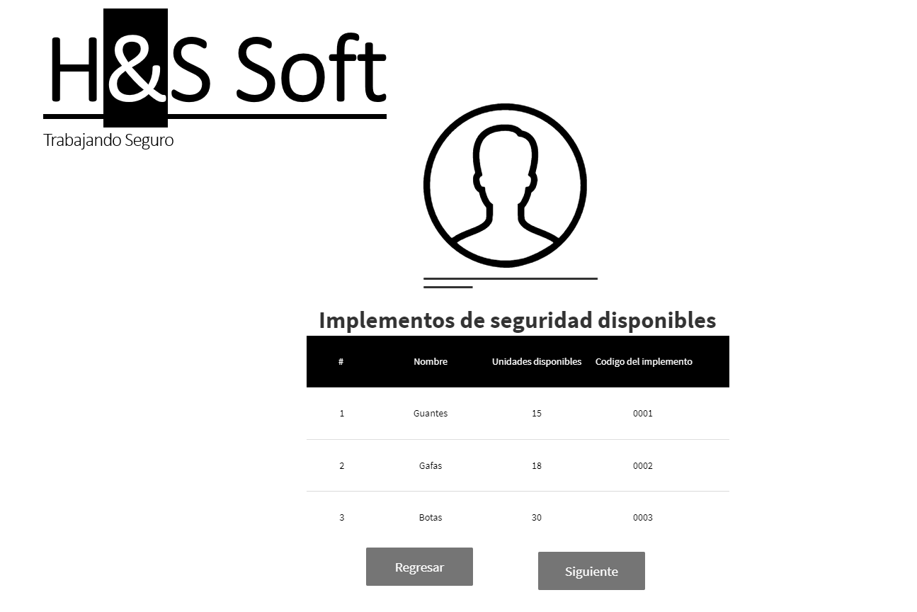 | Actor: Administrador | Depende de: |  | Actor: Administrador | Depende de:

 | Descripción: El administrador tendra una lista con los implementos de seguridad que hay disponibles para la entrega al personal. |  |  | Descripción: La alerta tiene información sobre los días que será entregado a cada usuario los implementos de seguridad.

 | Criterios de aceptación: El administrador podrá ingresar a una lista que muestra cuantos implementos de seguridad hay disponibles. |  |  | Criterios de aceptación: La alerta generada por el administrador debe mostrarse a cada usuario con información acerca de las fechas y horarios de entrega de implementación.

